デザインイメージ
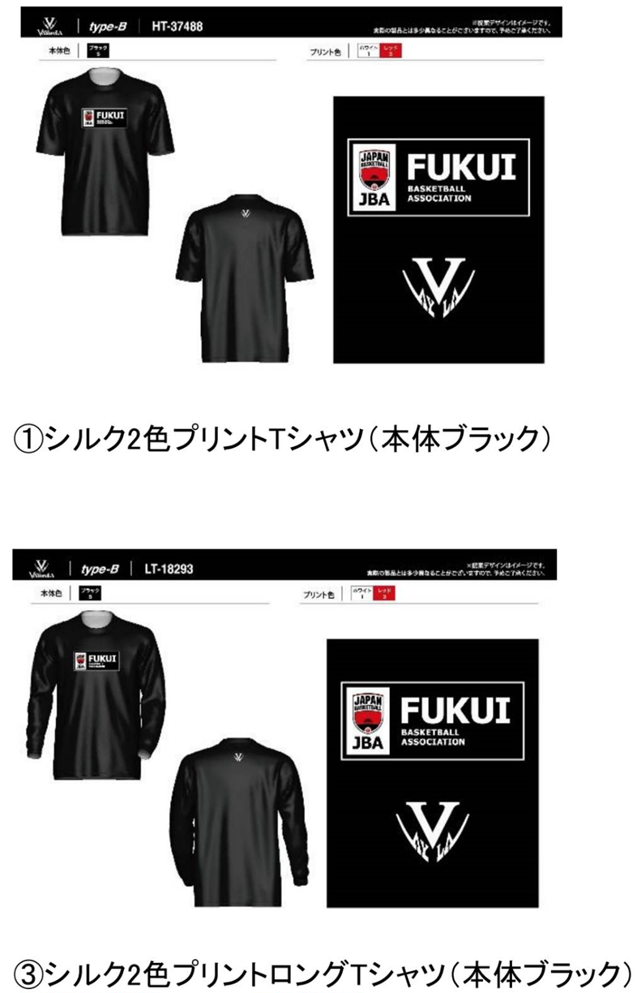
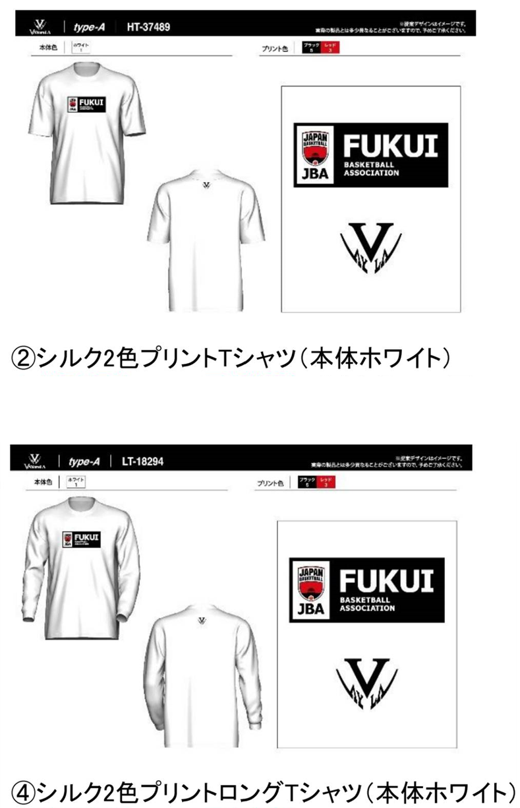

☆特別価格：2,800円（税込） 【定価】3,100円 | ☆特別価格：2,800円（税込） 【定価】3,100円

☆特別価格：3,200円（税込） 【定価】3,400円 | ☆特別価格：3,200円（税込） 【定価】3,400円

